Íbúðayfirlit
Um íbúðirnar

Framkvæmdaraðili
Sveitarfélag

Heiti eignar | Kaup / nýbygging | Fjöldi íbúða | Póstnúmer | Fjöldi herbergja | Birt flatarmál íbúðar | Þar af geymsla | Flatarmál sameignar | Flatarmál bílageymslu | Heildar flatarmál byggingar | Kaupverð | Kostnaður við endurbætur | Byggingar-kostnaður | Lóðaverð og op. gjöld | Verð bílageymslu | Stofnvirði | Hlutfall stofn-framlags sveitarfélags | Stofnframlag sveitarfélags | Hlutfall stofnframlags ríkis | Stofnframlag ríkis | Áætluð byrjun framkvæmdar | Áætluð lok framkvæmdar | Leiguverð í upphafi | Áætlaðar húsnæðisbætur í upphafi | Nettó leiga til leigjenda í upphafi | Fjölskyldugerð | Íbúagerð
Íbúð 1 | -Veljið |  |  |  |  |  |  |  | 0 |  |  |  |  |  | 0 | 12% | 0 | 18% | 0 |  |  |  |  | 0 | -Veljið | -Veljið
Íbúð 2 | -Veljið |  |  |  |  |  |  |  | 0 |  |  |  |  |  | 0 | 12% | 0 | 18% | 0 |  |  |  |  | 0 | -Veljið | -Veljið
 | -Veljið |  |  |  |  |  |  |  | 0 |  |  |  |  |  | 0 | 12% | 0 | 18% | 0 |  |  |  |  | 0 | -Veljið | -Veljið
 | -Veljið |  |  |  |  |  |  |  | 0 |  |  |  |  |  | 0 | 12% | 0 | 18% | 0 |  |  |  |  | 0 | -Veljið | -Veljið
 | -Veljið |  |  |  |  |  |  |  | 0 |  |  |  |  |  | 0 | 12% | 0 | 18% | 0 |  |  |  |  | 0 | -Veljið | -Veljið
 | -Veljið |  |  |  |  |  |  |  | 0 |  |  |  |  |  | 0 | 12% | 0 | 18% | 0 |  |  |  |  | 0 | -Veljið | -Veljið
 | -Veljið |  |  |  |  |  |  |  | 0 |  |  |  |  |  | 0 | 12% | 0 | 18% | 0 |  |  |  |  | 0 | -Veljið | -Veljið
 | -Veljið |  |  |  |  |  |  |  | 0 |  |  |  |  |  | 0 | 12% | 0 | 18% | 0 |  |  |  |  | 0 | -Veljið | -Veljið
 | -Veljið |  |  |  |  |  |  |  | 0 |  |  |  |  |  | 0 | 12% | 0 | 18% | 0 |  |  |  |  | 0 | -Veljið | -Veljið
 | -Veljið |  |  |  |  |  |  |  | 0 |  |  |  |  |  | 0 | 12% | 0 | 18% | 0 |  |  |  |  | 0 | -Veljið | -Veljið
 | -Veljið |  |  |  |  |  |  |  | 0 |  |  |  |  |  | 0 | 12% | 0 | 18% | 0 |  |  |  |  | 0 | -Veljið | -Veljið
 | -Veljið |  |  |  |  |  |  |  | 0 |  |  |  |  |  | 0 | 12% | 0 | 18% | 0 |  |  |  |  | 0 | -Veljið | -Veljið
 | -Veljið |  |  |  |  |  |  |  | 0 |  |  |  |  |  | 0 | 12% | 0 | 18% | 0 |  |  |  |  | 0 | -Veljið | -Veljið
 | -Veljið |  |  |  |  |  |  |  | 0 |  |  |  |  |  | 0 | 12% | 0 | 18% | 0 |  |  |  |  | 0 | -Veljið | -Veljið
 | -Veljið |  |  |  |  |  |  |  | 0 |  |  |  |  |  | 0 | 12% | 0 | 18% | 0 |  |  |  |  | 0 | -Veljið | -Veljið
 | -Veljið |  |  |  |  |  |  |  | 0 |  |  |  |  |  | 0 | 12% | 0 | 18% | 0 |  |  |  |  | 0 | -Veljið | -Veljið
 | -Veljið |  |  |  |  |  |  |  | 0 |  |  |  |  |  | 0 | 12% | 0 | 18% | 0 |  |  |  |  | 0 | -Veljið | -Veljið
 | -Veljið |  |  |  |  |  |  |  | 0 |  |  |  |  |  | 0 | 12% | 0 | 18% | 0 |  |  |  |  | 0 | -Veljið | -Veljið

 | Samtals | 0 |  |  | 0 |  |  |  | 0 | 0 | 0 | 0 | 0 | 0 | 0 |  | 0 |  | 0 |  |  | 0
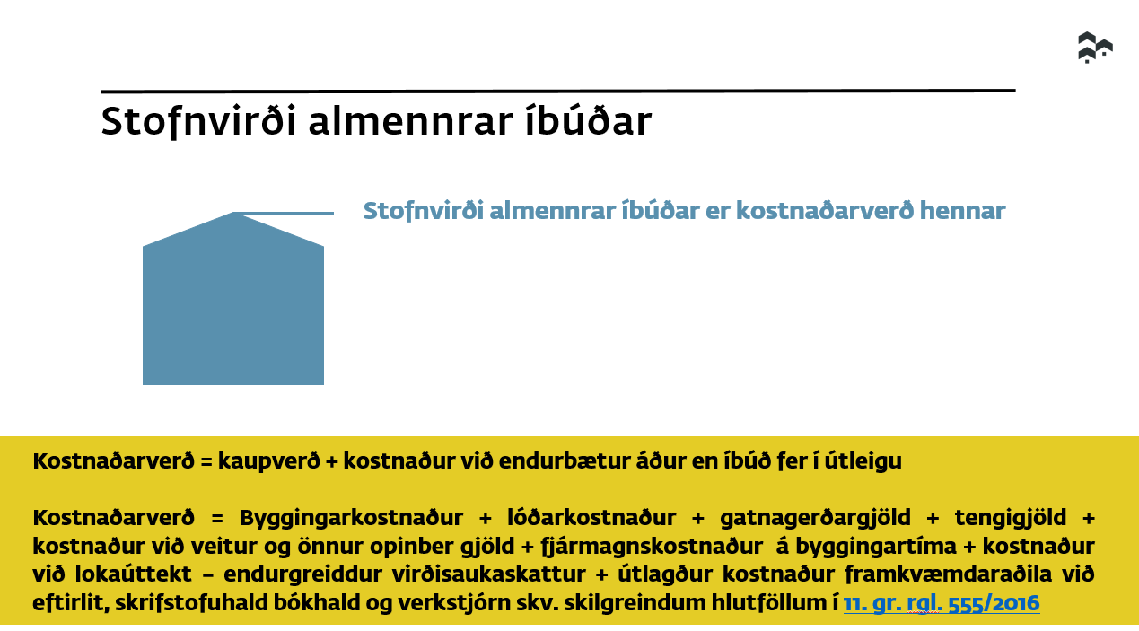
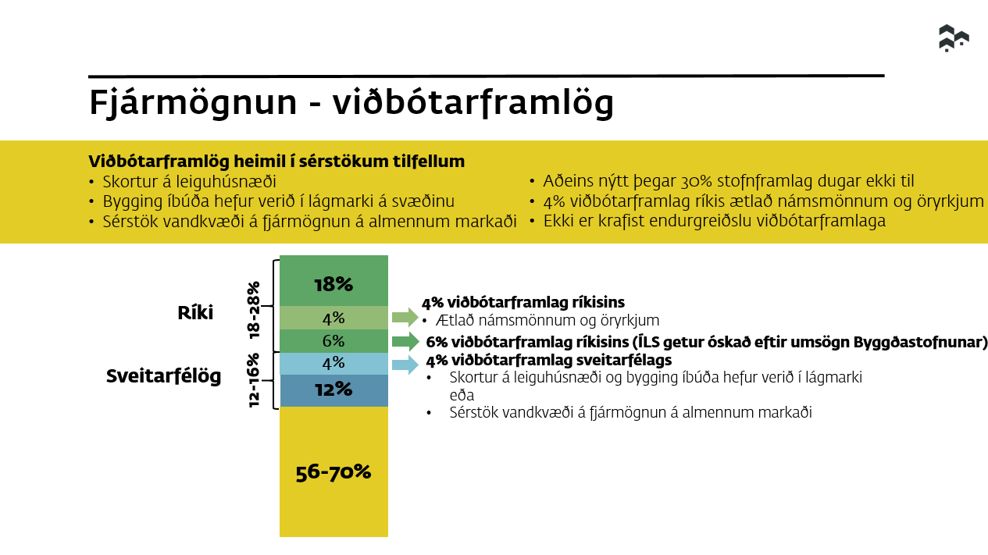
Bæta inn línum ef þörf er á
 |  |  |  |  |  |  |  |  |  |  |  |  |  |  |  |  |  |  |  |  |  |  |  |  |  |  | Valflipar

 |  |  |  |  |  |  |  |  |  |  |  |  |  |  |  |  |  |  |  |  |  |  |  |  |  |  | -Veljið | -Veljið | -Veljið | -Veljið | -Veljið
 |  |  |  |  |  |  |  |  |  |  |  |  |  |  |  |  |  |  |  |  |  |  |  |  |  |  | 0.120 | 0.18 | Einstaklingur | Aldraðir | Kaup
 |  |  |  |  |  |  |  |  |  |  |  |  |  |  |  |  |  |  |  |  |  |  |  |  |  |  | 0.160 | 0.22 | Einstaklingur með eitt barn | Ungt fólk | Bygging
 |  |  |  |  |  |  |  |  |  |  |  |  |  |  |  |  |  |  |  |  |  |  |  |  |  |  |  | 0.24 | Einstaklingur með tvö börn | Fatlaðir
 |  |  |  |  |  |  |  |  |  |  |  |  |  |  |  |  |  |  |  |  |  |  |  |  |  |  |  | 0.28 | Einstaklingur með þrjú börn | Undir tekju- og eignamörkum
 |  |  |  |  |  |  |  |  |  |  |  |  |  |  |  |  |  |  |  |  |  |  |  |  |  |  |  |  | Einstaklingur með fjögur börn | Almennir leigjendur
 |  |  |  |  |  |  |  |  |  |  |  |  |  |  |  |  |  |  |  |  |  |  |  |  |  |  |  |  | Hjón/sambúðarfólk
 |  |  |  |  |  |  |  |  |  |  |  |  |  |  |  |  |  |  |  |  |  |  |  |  |  |  |  |  | Hjón/sambúðarfólk með eitt barn
 |  |  |  |  |  |  |  |  |  |  |  |  |  |  |  |  |  |  |  |  |  |  |  |  |  |  |  |  | Hjón/sambúðarfólk með tvö börn
 |  |  |  |  |  |  |  |  |  |  |  |  |  |  |  |  |  |  |  |  |  |  |  |  |  |  |  |  | Hjón/sambúðarfólk með þrjú börn
 |  |  |  |  |  |  |  |  |  |  |  |  |  |  |  |  |  |  |  |  |  |  |  |  |  |  |  |  | Hjón/sambúðarfólk með fjögur börn

